Sheet1
y1 = A1 + b1Y2 + a1X1+a2X2 + e1
y2 = A2 + b2Y1 + a3X3 + a4 X2 + e2
y3 = A3 + b3Y1 + a5X3 + e3
1) H =2 D = 1
C_t = a1 +b11*Y_t + b12C_t-1 + e1
I_t = a2 + b21*r_t + b22*I_t-1 + e2
r_t = a3 + b31*Y_t + b32*Mt + e3
Y_t = C_t + I_t + G_t

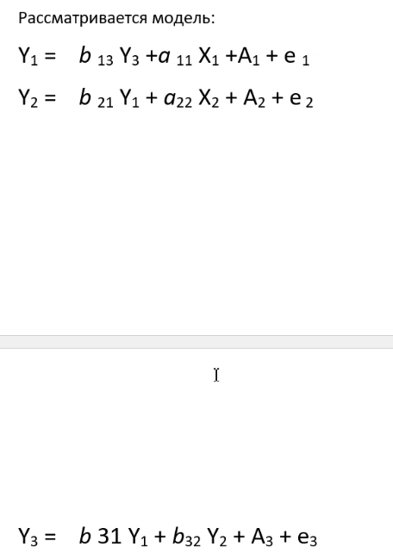

 |  |  |  |  | 2 | 1
 |  |  |  |  | 2 | 1
 |  |  |  |  | 3 | 0



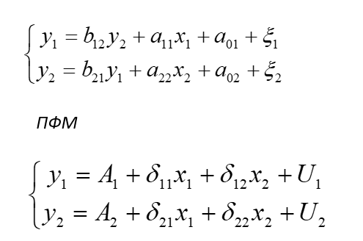
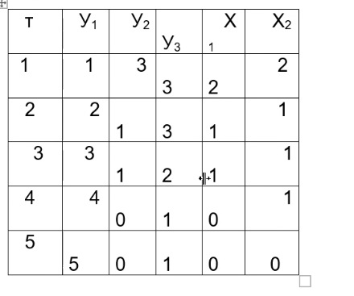

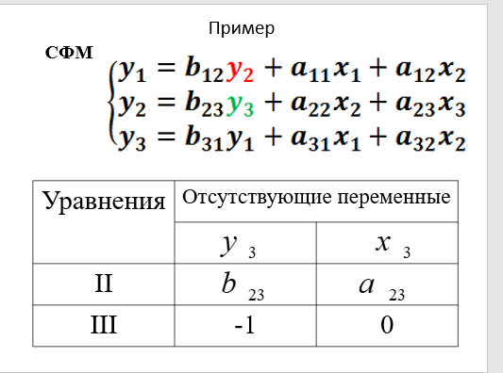
 |  |  |  |  |  |  | 1
y1 | y2 | y3 | x1 | x2 |  |  | ВЫВОД ИТОГОВ
1 | 3 | 3 | 2 | 2
2 | 1 | 3 | 1 | 1 |  |  | Регрессионная статистика
3 | 1 | 2 | 1 | 1 |  |  | Множественный R | 0.96176920308
4 | 0 | 1 | 0 | 1 |  |  | R-квадрат | 0.925
5 | 0 | 1 | 0 | 0 |  |  | Нормированный R-квадрат | 0.85
 |  |  |  |  |  |  | Стандартная ошибка | 0.6123724357
 |  |  |  |  |  |  | Наблюдения | 5

y1 = 4.75 - 1.25x1 - 0.75 *((1.25+1.25x1 -y3)/0.25)
 |  |  |  |  |  |  | Дисперсионный анализ
 |  |  |  |  |  |  |  | df | SS | MS | F | Значимость F
 |  |  |  |  |  |  | Регрессия | 2 | 9.25 | 4.625 | 12.333333333 | 0.075
 |  |  |  |  |  |  | Остаток | 2 | 0.75 | 0.375
 |  |  |  |  |  |  | Итого | 4 | 10

 |  |  |  |  |  |  |  | Коэффициенты | Стандартная ошибка | t-статистика | P-Значение | Нижние 95% | Верхние 95% | Нижние 95,0% | Верхние 95,0%
 |  |  |  |  |  |  | Y-пересечение | 4.75 | 0.53033008589 | 8.956685895 | 0.012237034671 | 2.4681738083 | 7.0318261917 | 2.4681738083 | 7.0318261917
 |  |  |  |  |  |  | x1 | -1.25 | 0.68465319688 | -1.8257418584 | 0.20943058496 | -4.1958249465 | 1.6958249465 | -4.1958249465 | 1.6958249465
 |  |  |  |  |  |  | x2 | -0.75 | 0.8100925873 | -0.92582009977 | 0.45227744249 | -4.2355470821 | 2.7355470821 | -4.2355470821 | 2.7355470821

 |  |  |  |  |  |  | 2
 |  |  |  |  |  |  | ВЫВОД ИТОГОВ

 |  |  |  |  |  |  | Регрессионная статистика
 |  |  |  |  |  |  | Множественный R | 0.97894501037
 |  |  |  |  |  |  | R-квадрат | 0.95833333333
 |  |  |  |  |  |  | Нормированный R-квадрат | 0.91666666667
 |  |  |  |  |  |  | Стандартная ошибка | 0.35355339059
 |  |  |  |  |  |  | Наблюдения | 5

 |  |  |  |  |  |  | Дисперсионный анализ
 |  |  |  |  |  |  |  | df | SS | MS | F | Значимость F
 |  |  |  |  |  |  | Регрессия | 2 | 5.75 | 2.875 | 23 | 0.041666666667
 |  |  |  |  |  |  | Остаток | 2 | 0.25 | 0.125
 |  |  |  |  |  |  | Итого | 4 | 6

 |  |  |  |  |  |  |  | Коэффициенты | Стандартная ошибка | t-статистика | P-Значение | Нижние 95% | Верхние 95% | Нижние 95,0% | Верхние 95,0%
 |  |  |  |  |  |  | Y-пересечение | -0.25 | 0.30618621785 | -0.81649658093 | 0.5 | -1.567412966 | 1.067412966 | -1.567412966 | 1.067412966
 |  |  |  |  |  |  | x1 | 1.25 | 0.39528470752 | 3.1622776602 | 0.087129070825 | -0.45077282584 | 2.9507728258 | -0.45077282584 | 2.9507728258
 |  |  |  |  |  |  | x2 | 0.25 | 0.46770717335 | 0.53452248382 | 0.64644660941 | -1.7623815461 | 2.2623815461 | -1.7623815461 | 2.2623815461

 |  |  |  |  |  |  | 3
 |  |  |  |  |  |  | ВЫВОД ИТОГОВ

 |  |  |  |  |  |  | Регрессионная статистика
 |  |  |  |  |  |  | Множественный R | 0.90138781887
 |  |  |  |  |  |  | R-квадрат | 0.8125
 |  |  |  |  |  |  | Нормированный R-квадрат | 0.625
 |  |  |  |  |  |  | Стандартная ошибка | 0.6123724357
 |  |  |  |  |  |  | Наблюдения | 5

 |  |  |  |  |  |  | Дисперсионный анализ
 |  |  |  |  |  |  |  | df | SS | MS | F | Значимость F
 |  |  |  |  |  |  | Регрессия | 2 | 3.25 | 1.625 | 4.3333333333 | 0.1875
 |  |  |  |  |  |  | Остаток | 2 | 0.75 | 0.375
 |  |  |  |  |  |  | Итого | 4 | 4

 |  |  |  |  |  |  |  | Коэффициенты | Стандартная ошибка | t-статистика | P-Значение | Нижние 95% | Верхние 95% | Нижние 95,0% | Верхние 95,0%
 |  |  |  |  |  |  | Y-пересечение | 1.25 | 0.53033008589 | 2.357022604 | 0.14250707429 | -1.0318261917 | 3.5318261917 | -1.0318261917 | 3.5318261917
 |  |  |  |  |  |  | x1 | 1.25 | 0.68465319688 | 1.8257418584 | 0.20943058496 | -1.6958249465 | 4.1958249465 | -1.6958249465 | 4.1958249465
 |  |  |  |  |  |  | x2 | -0.25 | 0.8100925873 | -0.30860669992 | 0.78679928364 | -3.7355470821 | 3.2355470821 | -3.7355470821 | 3.2355470821

